DIAG
 |  | Diagnostico vehicular |  |  |  |  |  | MX-FV-F-01 Rev 1 Nov 23 |  |  |  | Diagnostico vehicular |  |  |  |  | MX-FV-F-01 Rev 1 Nov 23

Fecha: |  |  | Lugar donde se realiza la inspección: |  |  |  |  |  |  | Cantidad | REFACCIONES |  | No. Parte | Costo |  | Proveedor |  | Factura
Inspección a cargo de:
Datos del Vehículo
Marca: |  |  |  | Tipo de Vehículo: |  |  | Próximo servicio KM:
No. Económico: |  | Placa: |  | Km:
Tipo de revisión: |  | Esporádico | Mensual | Programado | No de Póliza: |  | Fecha de terminación:

 | Indicar: | 1: 0K | 2: Faltante | 3: Roto | 4: Regular/Dañado | 5:Rayado | 6:Golpeado/ Abollado | 7: N/A
Cualquier hallazgo con indicador 2(Faltante) o 3(Roto) inhabilitar el vehículo para uso o circulación.
Sistema eléctrico |  |  |  | Sistema mecánico |  |  | Sistema de Suspensión
componentes/partes |  |  | status | componentes/partes |  | status | componentes/partes |  | status
Luces altas y baja |  |  |  | Nivel de Aceite del Motor |  |  | Amortiguadores Traseros
Luces de freno |  |  |  | Nivel de Aceite de Transmisión |  |  | Amortiguadores Delanteros
Intermitentes |  |  |  | Nivel de Aceite de Transfer |  |  | Rotulas Superior
Luz de reversa |  |  |  | Nivel de Aceite de Diferencial Delantero |  |  | Rotulas Inferior
Luz de tablero |  |  |  | Nivel de Aceite de Diferencial Trasero |  |  | Terminales
Claxon |  |  |  | Nivel de aceite de la Dirección |  |  | Espiga
Alarma de reversa |  |  |  | Nivel de Liquido de Frenos |  |  | Triceta Interior
Alternador |  |  |  | Funcionamiento de Frenos |  |  | Guarda polvos
Batería |  |  |  | Freno de Estacionamiento (de mano) |  |  | Balero Masa
Terminales de batería |  |  |  | Nivel de Agua Radiador y Deposito |  |  | Muelles
Aire acondicionado |  |  |  | Tapa del Deposito de Agua |  |  | Tornillería
Limpia parabrisas |  |  |  | Tapa del Radiador |  |  | Gomas de Barra Estabilizadora
Calefacción y Clima |  |  |  | Filtro de Diésel |  |  | Bujes
Seguros de puertas |  |  |  | Filtro de Aire |  |  | Soportes de Motor, Trans, Transfer
Torreta |  |  |  | Cristalería |  |  | Soporte de Flecha
Vidrios eléctricos |  |  |  | componentes/partes |  | status | Vida Útil de Balatas Del y Tras
Indicador de combustible y otros |  |  |  | Parabrisas |  |  | Vieletas |  |  |  |  |  | Costo total reparacion | $0.00
Neumáticos |  |  |  | Vidrios de Puertas
componentes/partes |  |  | status | Medallón Trasero |  |  | Carrocería y Pintura |  |  | Diagnostico y observaciones
Neumáticos Delanteros |  |  |  | Espejo Izquierdo |  |  | componentes/partes |  | status
Neumáticos Traseros |  |  |  | Espejo Derecho |  |  | Golpes en la Carrocería
Neumático de Repuesto |  |  |  | Faros |  |  | Roll Bar
Tuercas y Birlos |  |  |  | Faros de Niebla |  |  | Defensa Trasera
Presión de Aire |  |  |  | Calaveras |  |  | Otros ( especifique)

Observaciones
 |  |  |  |  |  | 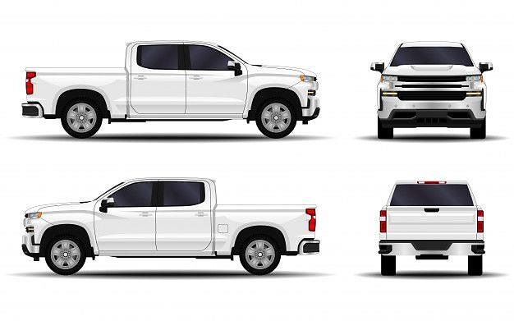

Mecanico |  |  |  |  |  |  | Chofer(es) a cargo de unidad |  |  |  | Supervisor |  |  |  | Resitende y/o Gerencia

